PDF
 |  |  |  |  | Viajando con mi

Escribir |  | Desde | Rionegro | ♥ Viajeros | 0 | 10kg
"Disfruta tus vacaciones en la Perla de America, un mar hermoso
y un viaje de una buena relación costo beneficio"

Ida | . | . | Avianca | Escala | Directo

Regreso | . | . | Avianca | Escala | Directo

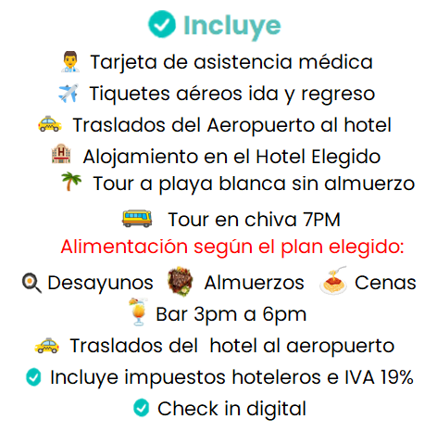
Incluye
Tarjeta de asistencia médica
Tiquetes aéreos ida y regreso
Traslados del Aeropuerto al hotel
Alojamiento en el Hotel Elegido
Tour a playa blanca sin almuerzo
Tour en chiva 7PM
Alimentación según el plan elegido:
Desayunos Almuerzos Cenas
Bar 8am a 8am
Traslados del hotel al aeropuerto
Incluye impuestos hoteleros e IVA 19%
Check in digital
No incluye gastos ni servicios NO especificados

HOTEL |  | Alimentos |  | Adultos | Niños | Total
Hotel Rodadero Inn By GEH Suites |  | Desayuno |  | #DIV/0! | #DIV/0! | #DIV/0!
Sansiraka Suites by GEH Suites |  | Desayuno y Cena |  | #DIV/0! | #DIV/0! | #DIV/0!
Tamacá Beach Resort |  | Desayuno y Cena |  | #DIV/0! | #DIV/0! | #DIV/0!
Hotel Porto Horizonte |  | Todo Incluído |  | #DIV/0! | #DIV/0! | #DIV/0!
Infantes (0 a 23meses) |  | 0 | Reserva con |  | $ 0
Pagos con tarjeta o link generan un cargo adicional del 4%
 | Cotización vigente |  | 2025-11-06

OTROS TOURS
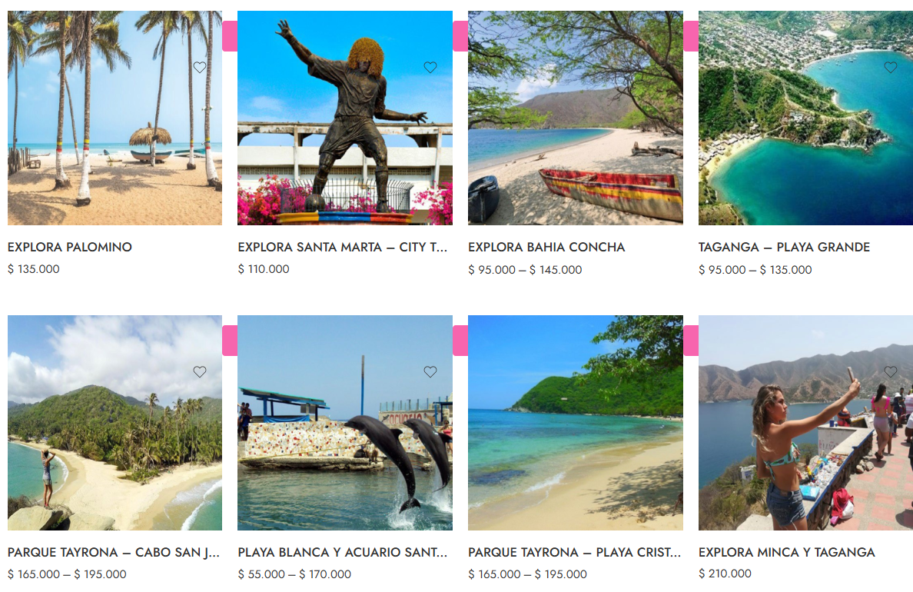

Redes sociales

Dale →click y mira lo que dicen los Corazones ♥ Viajeros...

